상품제안서
포토 페브릭포스터(쉬폰) | 상품코드: S43185

 |  |  |  |  |  |  | 02-713-8555 | www.synergygift.co.kr
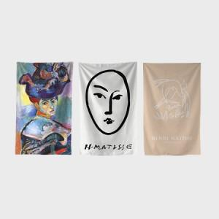 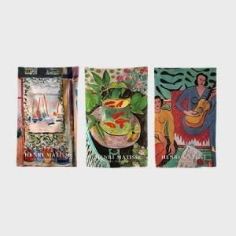 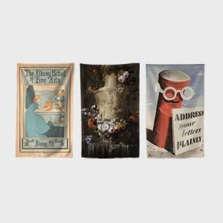

【상세/제작정보】 | <p><span style="font-size: 12pt;">테두리는 말아박기&nbsp; or 오바로크 형태로 원하시는 형태에 맞춰 제작됩니다.&nbsp;</span></p><p>&nbsp;</p>

【인쇄/포장옵션】 | DTP컬러전사 / OPP(비닐)

【공급단가】 | 수량 | 100~ | 300~ | 500~ | 1,000~ | 3,000~
*VAT별도 | 40*60 | 5,200원 | 4,960원 | 4,830원 | 4,750원 | 4,670원
 | 60*80 | 7,050원 | 6,750원 | 6,600원 | 6,450원 | 6,350원
 | 70*90 | 7,400원 | 7,100원 | 6,900원 | 6,800원 | 6,700원
 | 150*140 | 15,100원 | 14,400원 | 14,100원 | 13,800원 | 13,600원

【상품 URL】 | https://www.synergygift.co.kr:443/src/goods_detail.php?gdno=43185

